模板
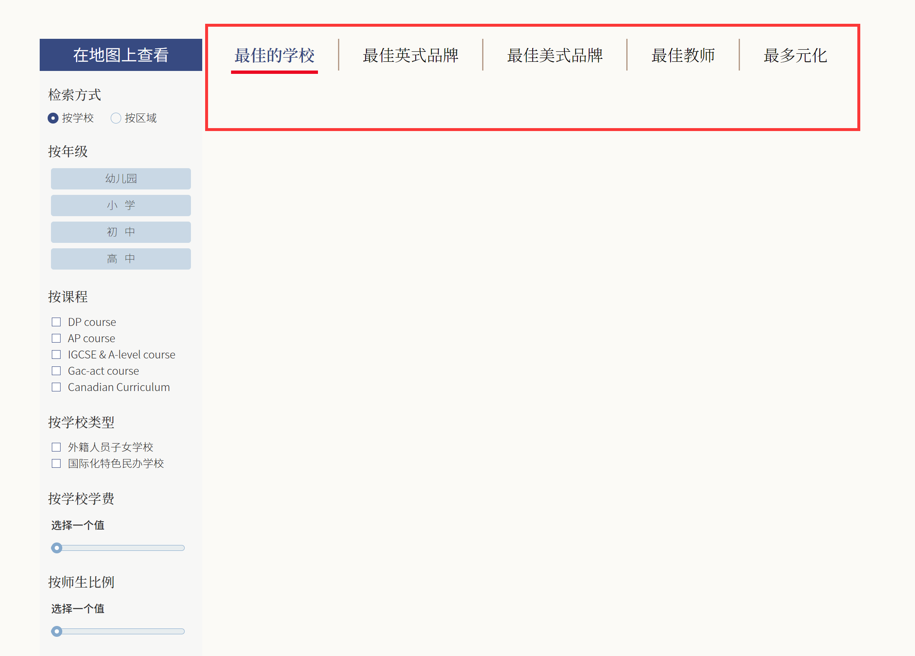
 |  | 1 |  |  |  |  | 2 |  |  |  |  |  |  |  |  |  |  |  |  |  | 3
状态 | 名称 | 地区（大区） | 省 | 市 | 县区 | 英文名称 | 类型 | 地址 | 网址 | 电话 | 学校概述 | 办学理念 | 幼儿园开设情况 | 小学开设情况 | 初中开设情况 | 高中开设情况 | 幼儿园学费 | 小学学费 | 初中学费 | 高中学费 | 开设课程1 | 开设课程2 | 课程认证时间 | 国际认证 | 学生容量 | 在校总人数 | 师生比 | 占地面积(亩) | 建筑面积(平方米) | 硬件设施
已联 | 江西赫威斯高级中学 | 东部地区 | 江西 | 南昌 | 赣江新区 |  | 民办 |  | http://www.hanvos-jx.com/intro/22.html | 0791-8669 0058 |  |  | 否 | 是 | 是 | 否
 |  |  |  |  |  |  | 外籍
 |  |  |  |  |  |  | 公办

说明 | 红色列是必填，是下图筛选学校的必填选项。
1、 | C 列搜索栏按区域检索，地区（大区）需要定义统一标准分类
2、 | H 列，学校类型栏，如简写有民办，外籍，公办（页面显示外籍人员子女学校、国际化特色民办学校），需要定义统一数据类型标准；
3、 | V,W 列开设课程栏，建议多一个课程，多开一列填写；课程数据标准也是要统一标准规范，之前导入的数据因不规范生成的列有2千读条开设课程数据，如：AP;A-LEVEL;IGCSE;IBPYP;IBMYP;ESL;GAC;双语课程;美国课程;加拿大课程;蒙特梭利课程;澳大利亚课程;西班牙语课程;日本课程;校本课程
4、 | 学校排名（如下图）数据不用模板导入，直接后台设置

